Лист1
66 | 29 | 69 | 25 | 28 | 36 | 8 | 16 | 8 | 41 | 54 | 96 | 29 | 91 | 4 | 90 | 64 | 100 | 48 | 78
98 | 58 | 6 | 70 | 17 | 42 | 44 | 81 | 28 | 51 | 47 | 7 | 70 | 38 | 57 | 4 | 95 | 51 | 36 | 90
80 | 35 | 77 | 86 | 12 | 74 | 25 | 76 | 6 | 66 | 39 | 4 | 27 | 85 | 76 | 27 | 77 | 100 | 37 | 25
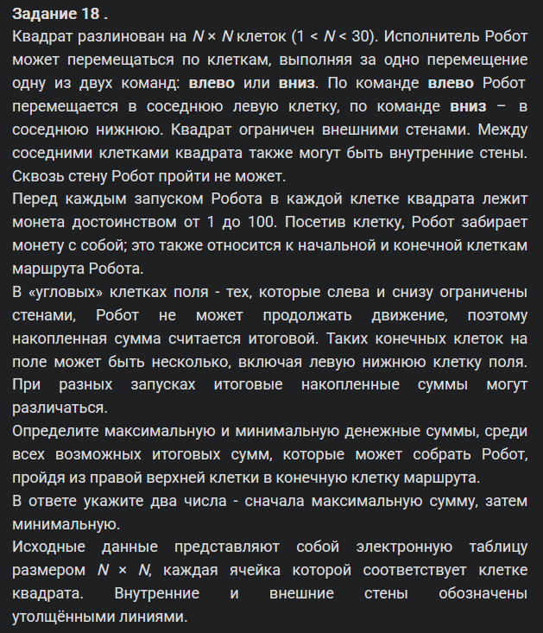
25 | 12 | 74 | 96 | 7 | 43 | 75 | 67 | 6 | 23 | 93 | 98 | 83 | 82 | 10 | 40 | 100 | 86 | 63 | 47
51 | 1 | 99 | 22 | 68 | 40 | 34 | 48 | 31 | 51 | 61 | 9 | 83 | 89 | 6 | 56 | 81 | 55 | 2 | 25
24 | 60 | 73 | 21 | 20 | 27 | 84 | 92 | 84 | 4 | 51 | 5 | 33 | 31 | 45 | 34 | 27 | 78 | 56 | 10
9 | 99 | 60 | 8 | 65 | 37 | 25 | 51 | 79 | 21 | 26 | 66 | 7 | 4 | 86 | 2 | 96 | 57 | 94 | 38
40 | 47 | 3 | 21 | 13 | 100 | 100 | 99 | 68 | 86 | 37 | 41 | 57 | 90 | 75 | 79 | 72 | 36 | 35 | 82
90 | 47 | 56 | 11 | 64 | 16 | 65 | 74 | 81 | 64 | 7 | 46 | 39 | 86 | 9 | 61 | 2 | 45 | 41 | 61
41 | 17 | 42 | 74 | 89 | 60 | 82 | 34 | 2 | 3 | 48 | 55 | 73 | 28 | 1 | 49 | 79 | 63 | 83 | 38
87 | 37 | 64 | 62 | 60 | 71 | 74 | 75 | 77 | 45 | 14 | 86 | 79 | 56 | 82 | 3 | 36 | 17 | 15 | 77
74 | 14 | 26 | 49 | 31 | 81 | 11 | 41 | 44 | 81 | 2 | 10 | 36 | 91 | 38 | 85 | 27 | 64 | 75 | 27
26 | 82 | 44 | 35 | 97 | 32 | 40 | 62 | 16 | 75 | 33 | 99 | 89 | 56 | 44 | 2 | 9 | 85 | 88 | 25
5 | 27 | 51 | 18 | 17 | 9 | 51 | 4 | 69 | 23 | 45 | 20 | 17 | 75 | 3 | 22 | 49 | 34 | 9 | 40
82 | 29 | 46 | 41 | 37 | 20 | 46 | 30 | 51 | 85 | 58 | 65 | 86 | 25 | 80 | 3 | 42 | 17 | 10 | 76
63 | 28 | 59 | 61 | 63 | 76 | 63 | 46 | 29 | 98 | 88 | 88 | 51 | 43 | 7 | 27 | 45 | 74 | 98 | 23
53 | 7 | 18 | 27 | 32 | 82 | 20 | 85 | 10 | 11 | 85 | 44 | 83 | 62 | 47 | 93 | 78 | 11 | 47 | 46
37 | 20 | 82 | 20 | 83 | 96 | 8 | 2 | 23 | 45 | 86 | 63 | 53 | 13 | 28 | 9 | 70 | 23 | 87 | 36
64 | 73 | 49 | 71 | 63 | 39 | 56 | 70 | 76 | 25 | 86 | 72 | 55 | 65 | 94 | 78 | 14 | 42 | 37 | 39
23 | 93 | 42 | 63 | 70 | 40 | 84 | 15 | 85 | 93 | 80 | 36 | 24 | 86 | 51 | 30 | 90 | 15 | 57 | 35

980 | 914 | 885 | 816 | 791 | 763 | 727 | 719 | 703 | 695 | 654 | 600 | 504 | 475 | 384 | 380 | 290 | 226 | 126 | 78
1026 | 928 | 870 | 864 | 794 | 777 | 735 | 691 | 610 | 582 | 531 | 484 | 477 | 407 | 369 | 312 | 308 | 213 | 162 | 168
1106 | 963 | 947 | 872 | 786 | 774 | 700 | 675 | 599 | 593 | 527 | 488 | 504 | 492 | 415 | 339 | 376 | 299 | 199 | 193
1131 | 975 | 963 | 889 | 793 | 790 | 747 | 672 | 605 | 616 | 620 | 586 | 554 | 471 | 389 | 379 | 448 | 348 | 262 | 240
1182 | 948 | 947 | 848 | 826 | 758 | 718 | 684 | 636 | 667 | 637 | 576 | 567 | 484 | 395 | 435 | 400 | 319 | 264 | 265
1206 | 959 | 899 | 826 | 805 | 785 | 802 | 740 | 648 | 564 | 560 | 509 | 504 | 471 | 440 | 458 | 424 | 397 | 320 | 275 | max | 2722
1215 | 993 | 894 | 834 | 842 | 777 | 740 | 715 | 664 | 585 | 574 | 548 | 482 | 475 | 526 | 460 | 520 | 454 | 407 | 313 | min | 705
1138 | 1098 | 1051 | 1048 | 1027 | 1014 | 914 | 814 | 732 | 671 | 611 | 580 | 539 | 565 | 601 | 539 | 538 | 466 | 430 | 395
1228 | 1145 | 1107 | 1059 | 1059 | 995 | 979 | 837 | 763 | 682 | 618 | 624 | 578 | 651 | 583 | 574 | 513 | 511 | 471 | 456
1203 | 1162 | 1149 | 1133 | 1144 | 1055 | 1061 | 705 | 671 | 669 | 666 | 679 | 651 | 612 | 584 | 623 | 592 | 574 | 554 | 494
1286 | 1199 | 1213 | 1195 | 1186 | 1126 | 1135 |  |  |  |  | 833 | 747 | 668 | 666 | 626 | 628 | 586 | 569 | 571
1287 | 1213 | 1239 | 1244 | 1217 | 1207 | 1146 |  |  |  |  | 793 | 783 | 759 | 704 | 711 | 655 | 650 | 644 | 598
1313 | 1295 | 1283 | 1279 | 1314 | 1218 | 1186 |  |  |  |  | 892 | 855 | 766 | 710 | 666 | 664 | 735 | 711 | 623
1318 | 1322 | 1313 | 1262 | 1244 | 1227 | 1237 |  |  |  |  | 803 | 783 | 766 | 691 | 688 | 713 | 706 | 672 | 663
1400 | 1351 | 1349 | 1303 | 1281 | 1247 | 1283 |  |  |  |  | 868 | 869 | 791 | 771 | 691 | 755 | 699 | 682 | 739
1442 | 1379 | 1408 | 1364 | 1344 | 1323 | 1340 | 1277 | 1231 | 1202 | 1104 | 1016 | 928 | 877 | 834 | 827 | 800 | 773 | 780 | 762
1439 | 1386 | 1409 | 1391 | 1376 | 1348 | 1266 | 1246 | 1161 | 1151 | 1140 | 1055 | 1011 | 939 | 881 | 920 | 878 | 784 | 827 | 808
1443 | 1406 | 1475 | 1393 | 1373 | 1290 | 1194 | 1186 | 1184 | 1169 | 1124 | 1038 | 975 | 922 | 909 | 929 | 948 | 807 | 914 | 844
1507 | 1479 | 1472 | 1423 | 1352 | 1289 | 1250 | 1256 | 1260 | 1194 | 1188 | 1102 | 1030 | 987 | 1003 | 1007 | 962 | 962 | 920 | 883
1530 | 1572 | 1504 | 1462 | 1399 | 1329 | 1334 | 1271 | 1345 | 1263 | 1170 | 1090 | 1054 | 1073 | 1054 | 1037 | 1052 | 977 | 975 | 918

